Hoja1
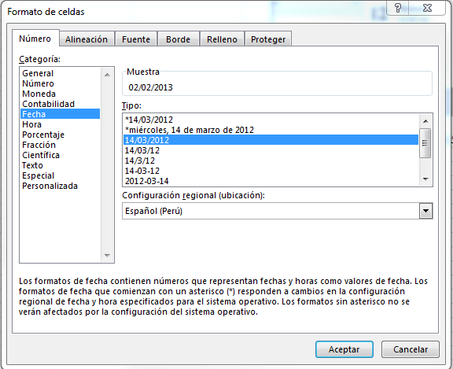
Nombres | Apellidos | Correo | Sexo | Área | Cargo | Fecha de ingreso (dia/mes/año) | Importante: Los datos de la columna Fecha de ingreso, deberán estar en formato "DD/MM/YYYY". Para ello sombrea dichos datos, da clic derecho y selecciona la opciòn Formato de celda. Finalmente, escoga el formato Fecha y la tercera opción, tal cual se muestra a continuación:
Esperanza | Perez | eperez@gmail.com | F | GERENCIA DE NEGOCIOS | UX | 02/02/2013

